No.1
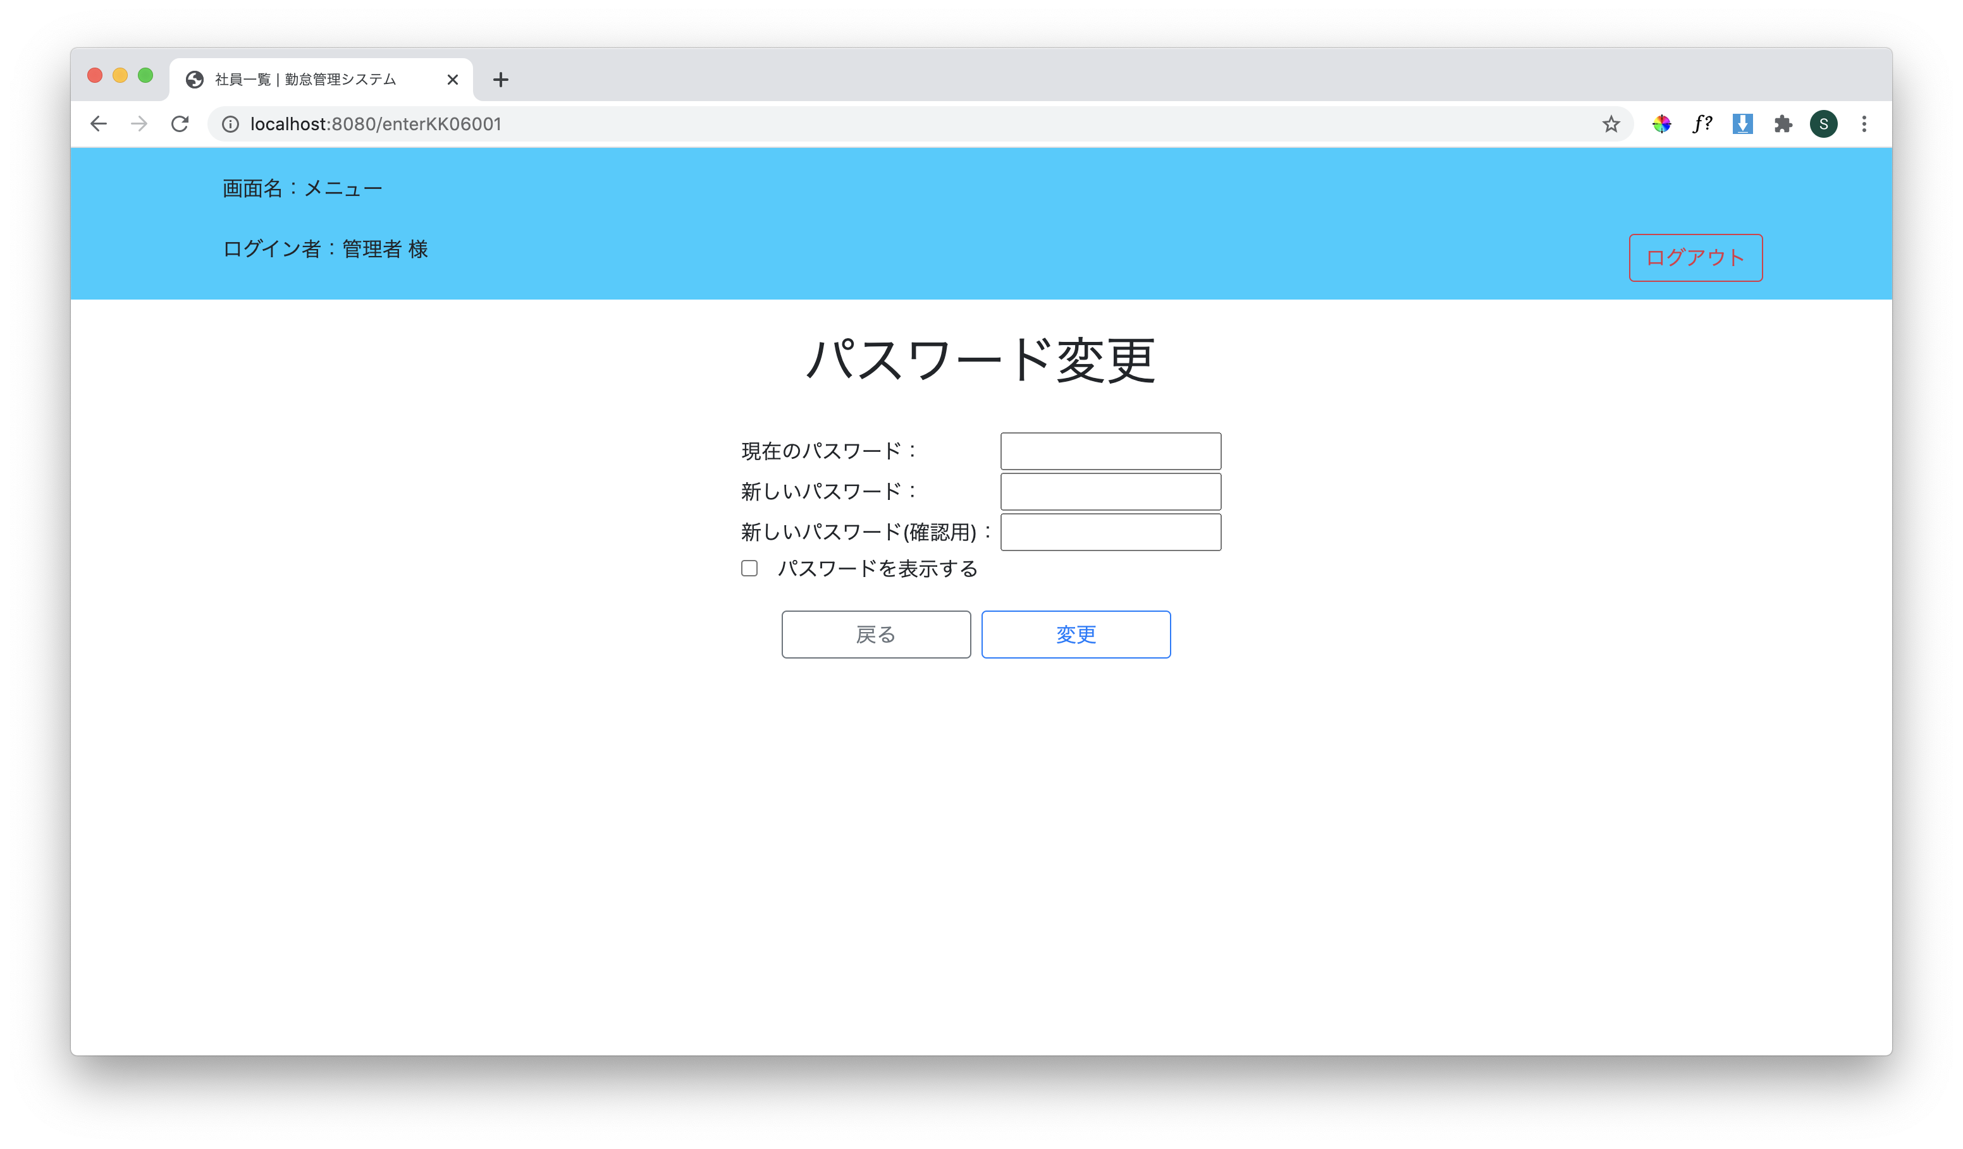

No.2
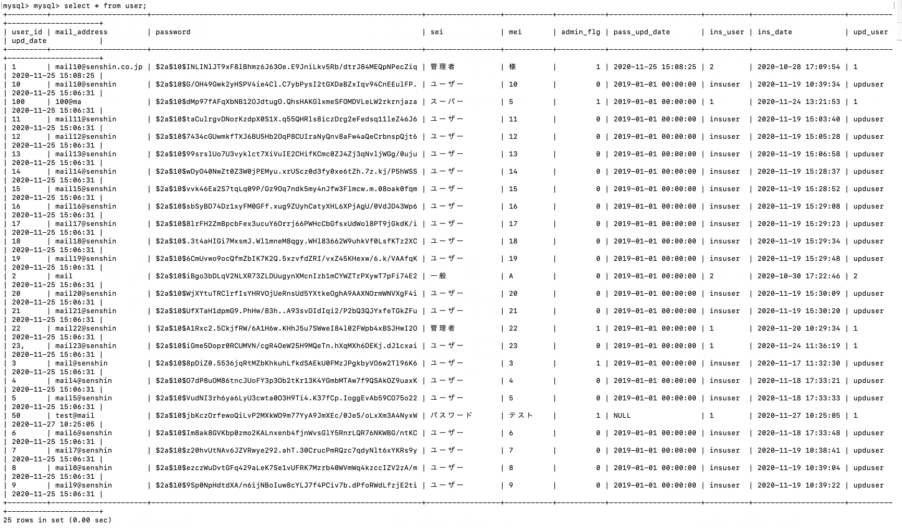
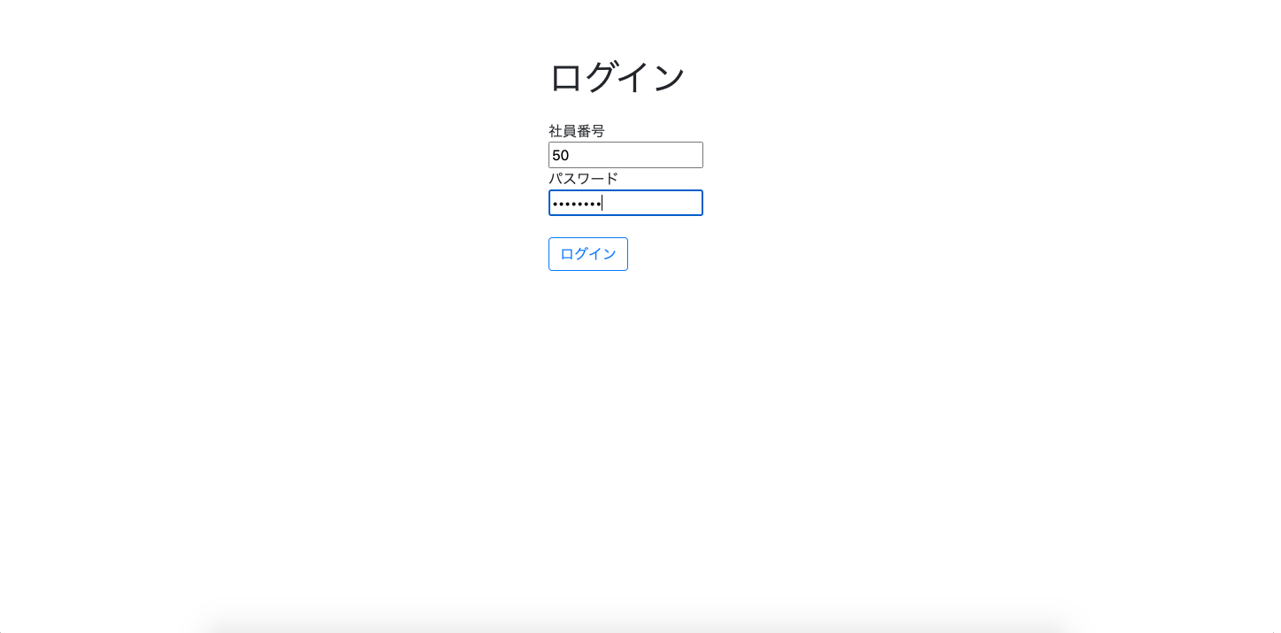
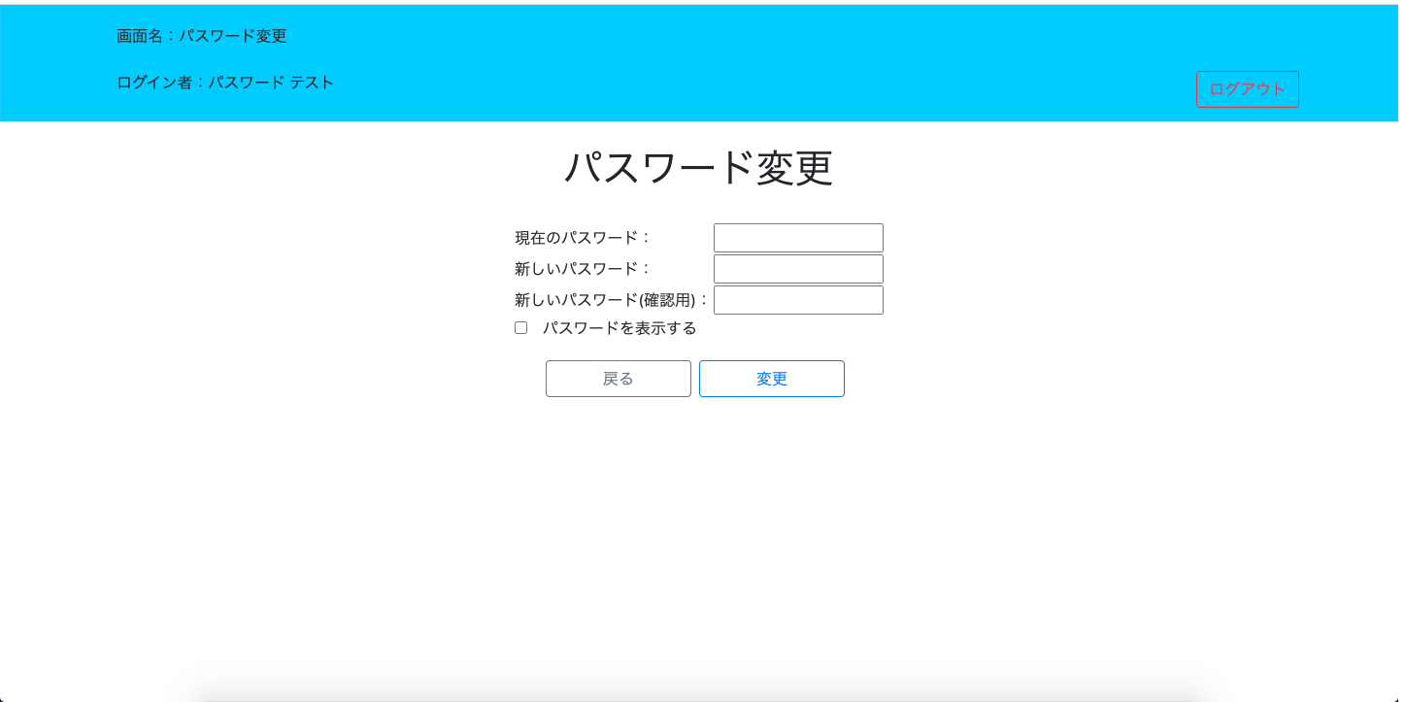
初回ログイン時にパスワード変更画面に遷移できているか

ユーザーテーブルに登録したユーザー一覧↓

No.3
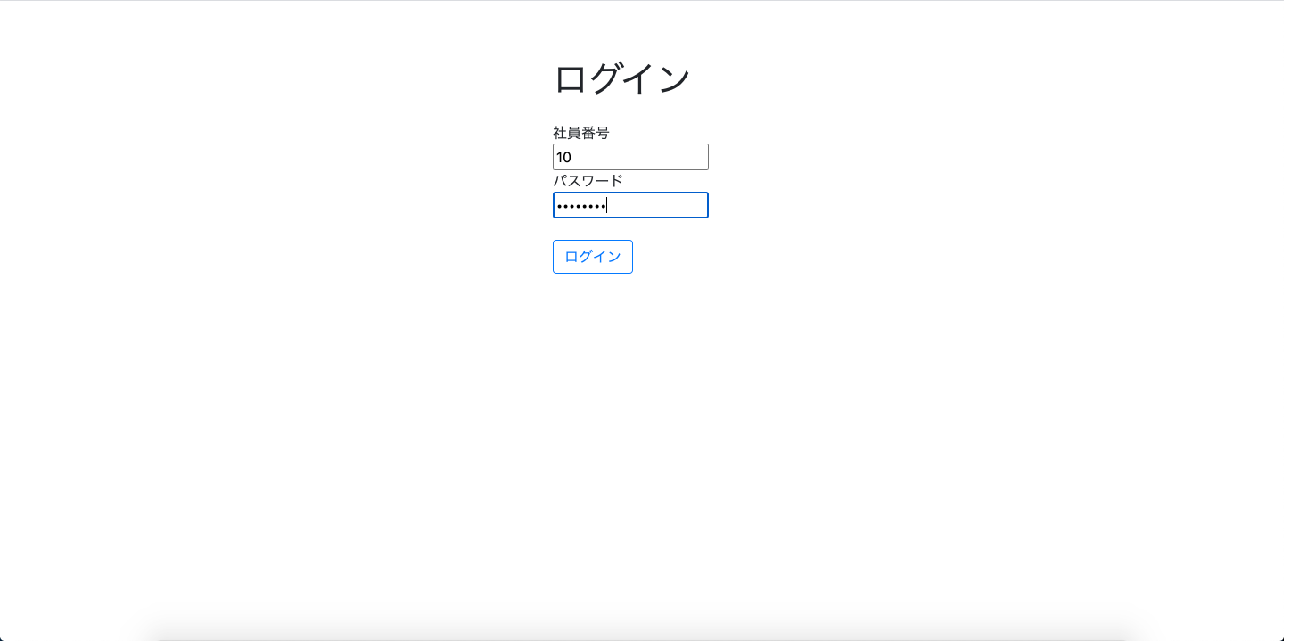
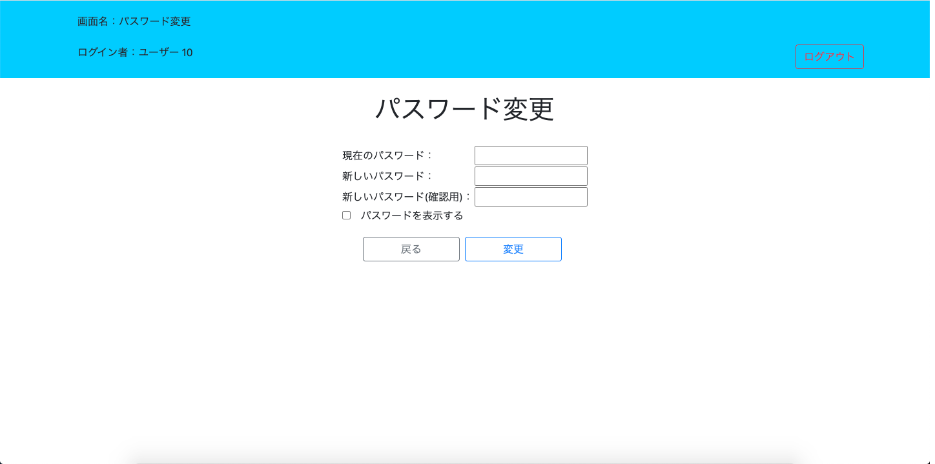
パスワード更新日から180日以降にパスワード変更画面に遷移できているか

No.4
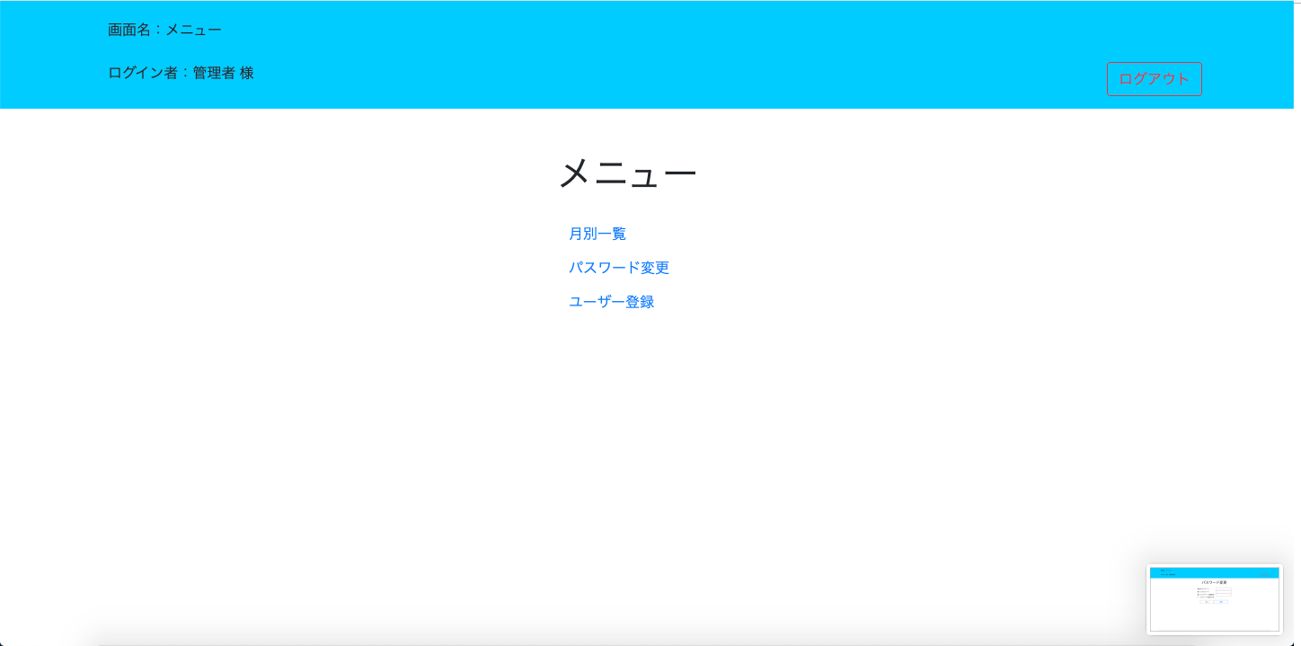
戻るボタンでメニュー画面へ遷移する
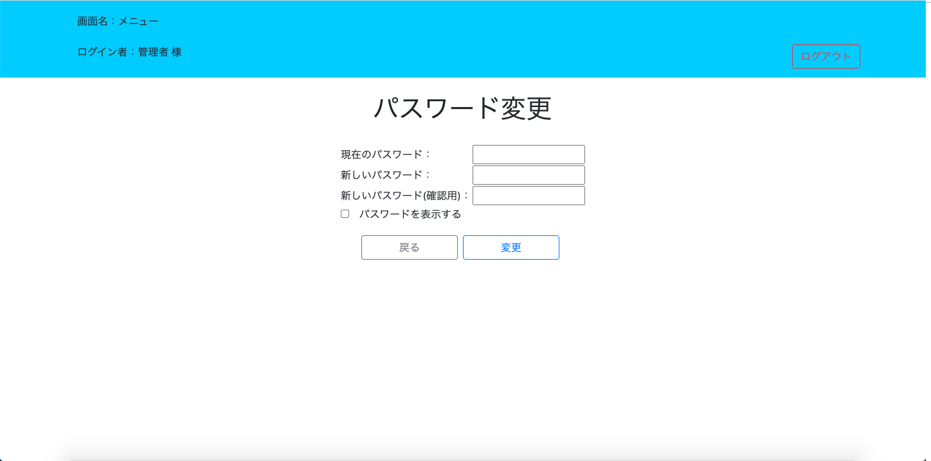

 | 押下

No.5
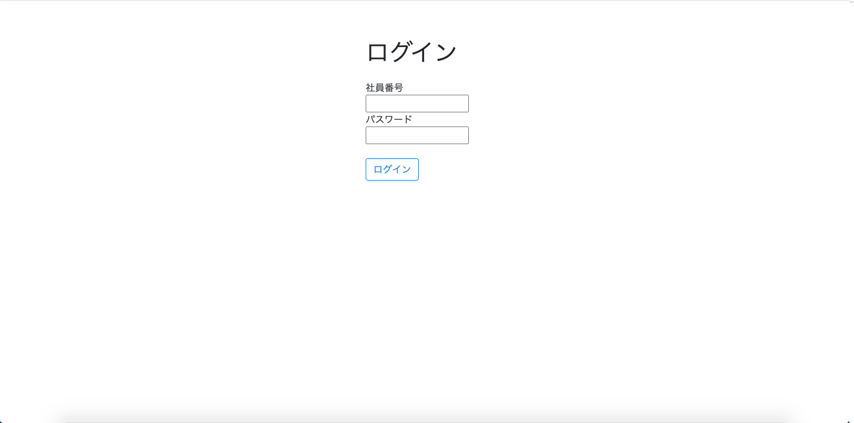
ログアウトボタンでログアウトする

 | 押下

No.6
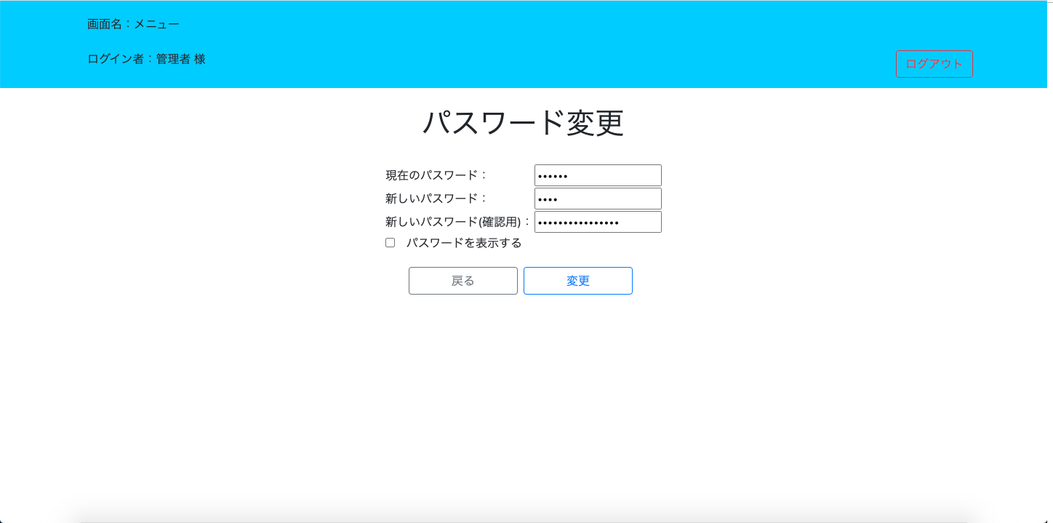
入力欄の内容がマスクされた状態で入力される

No.7
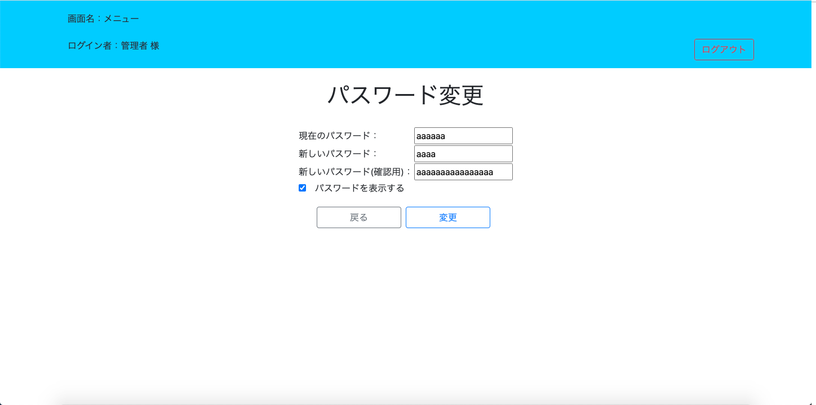
チェックボックス をクリックするとマスクが解除される

No.8
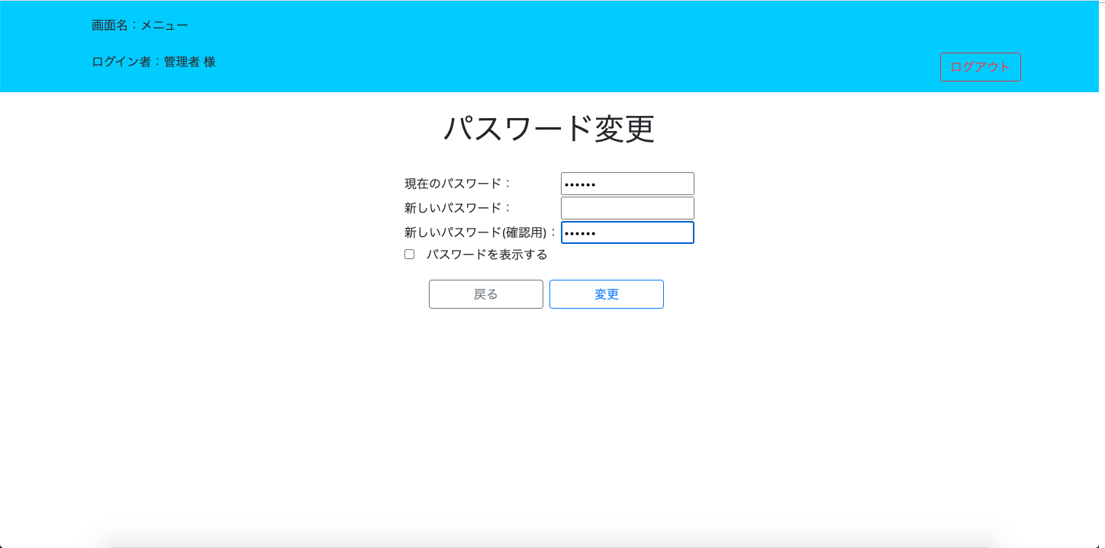
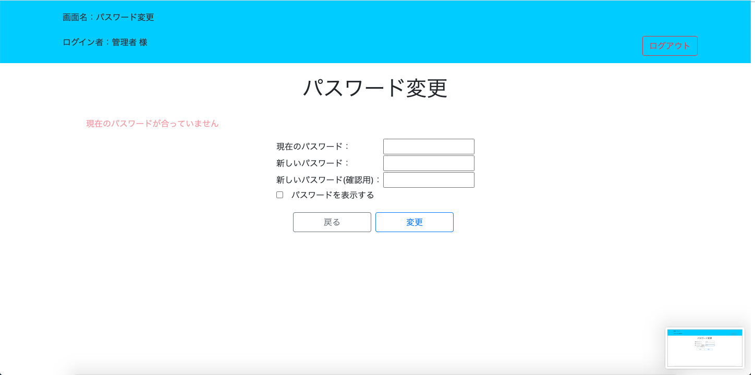
全ての項目を入力していない場合、エラーメッセージが表示される

No.9
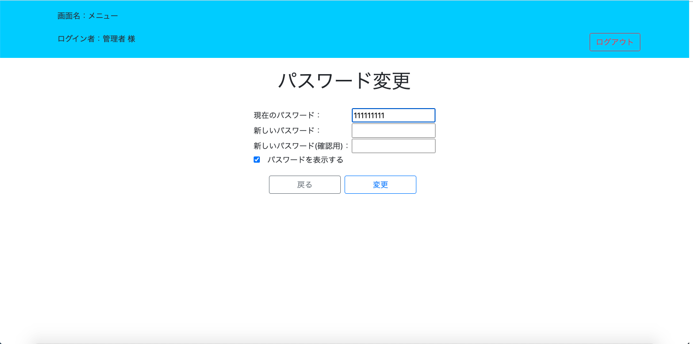
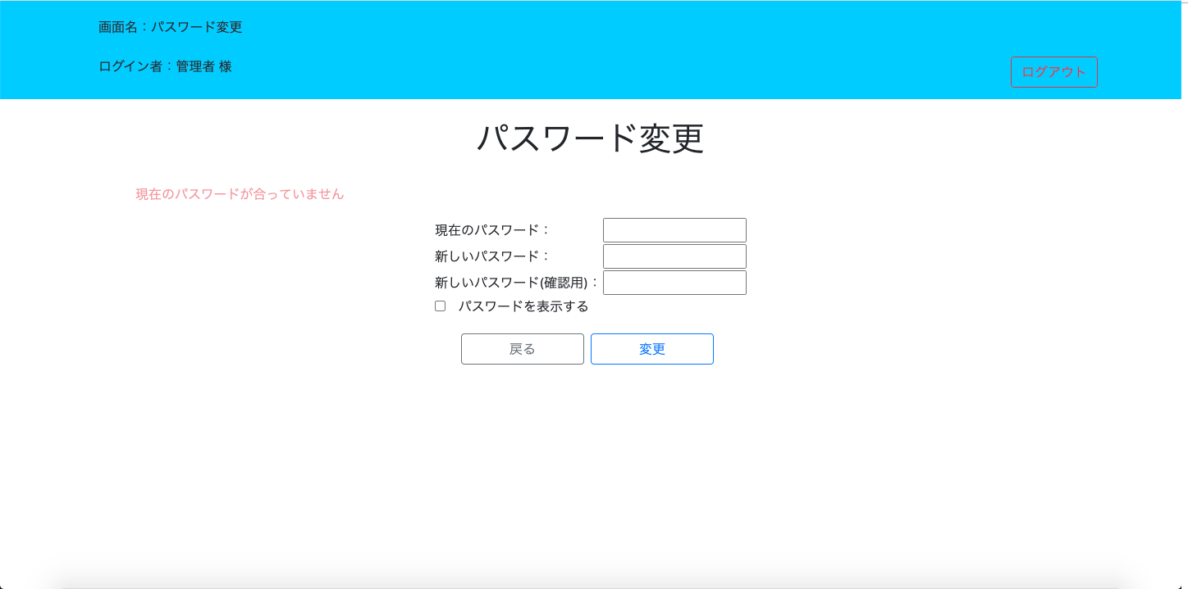
現在のパスワードが異なる場合、エラーメッセージが表示される(現在のパスワード：password)

No.10
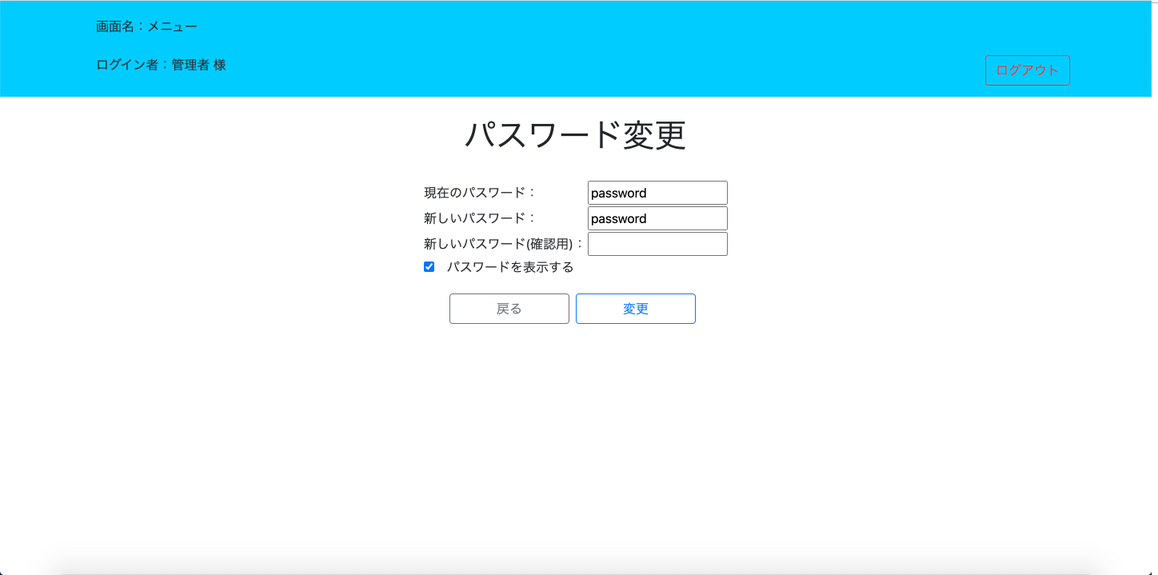
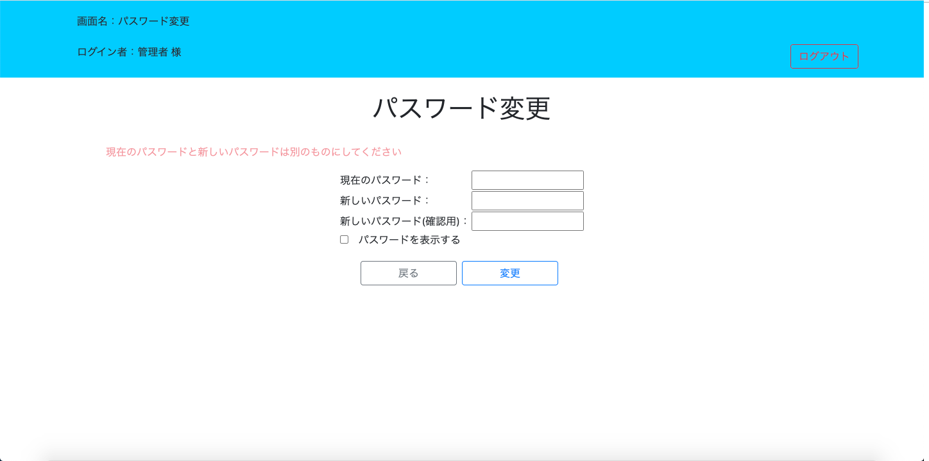
現在のパスワードと新しいパスワードが一致している場合、エラーメッセージが表示される

No.11
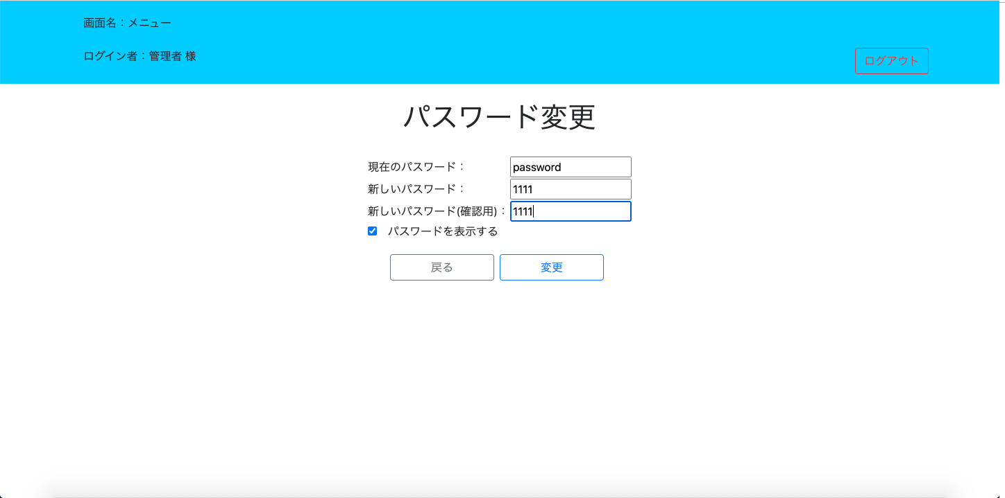
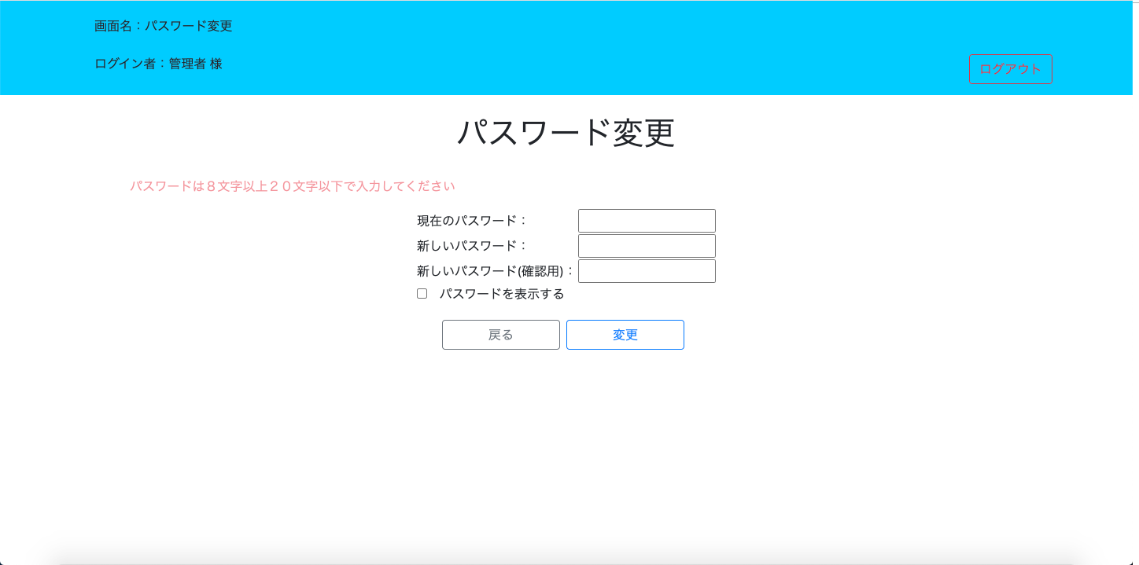
パスワードが7文字以下場合、エラーメッセージが表示される

No.12
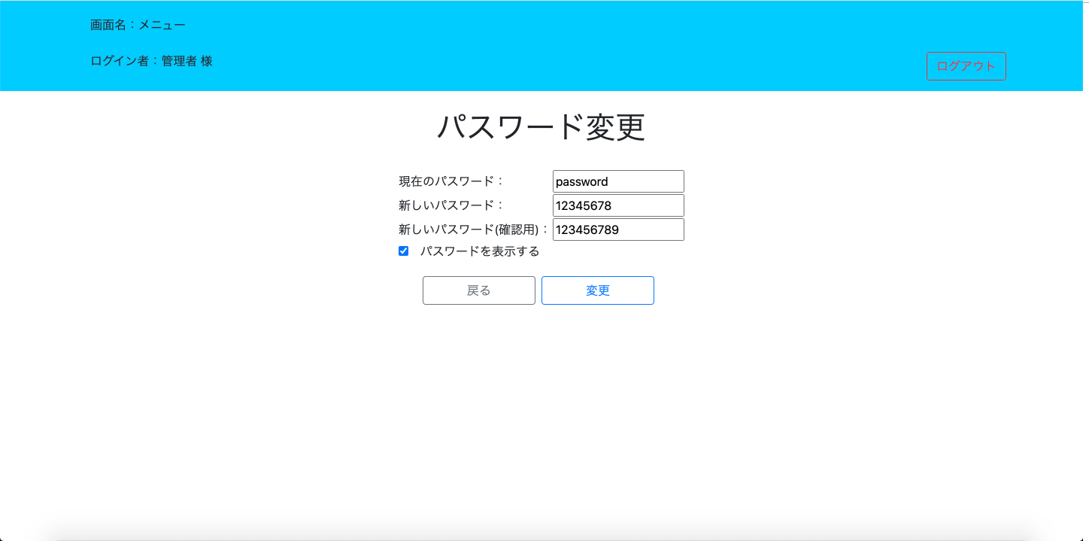

新しいパスワードと確認用パスワードが一致しない場合、エラーメッセージが表示される

No.13
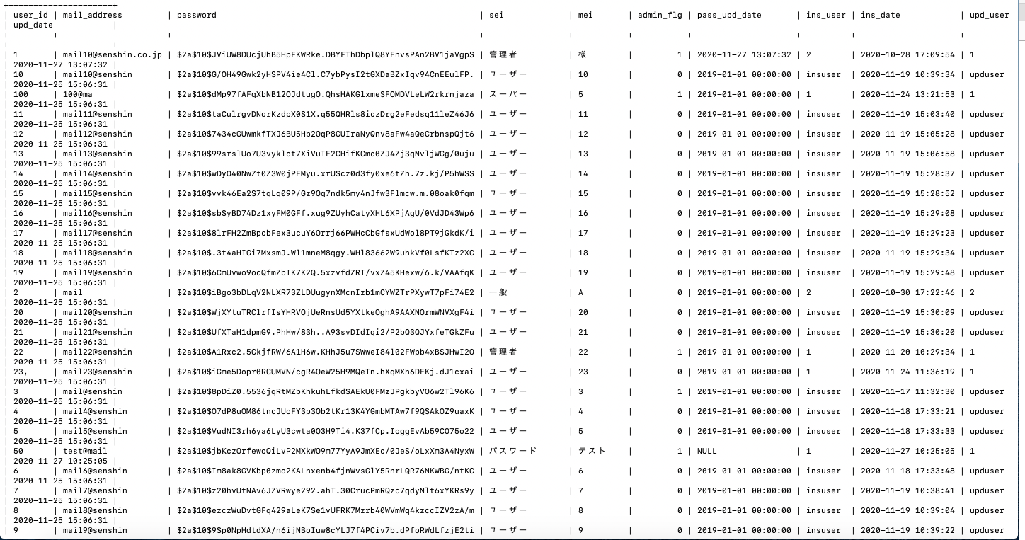
更新処理をした場合、userテーブルに値の更新が反映されている

No.15
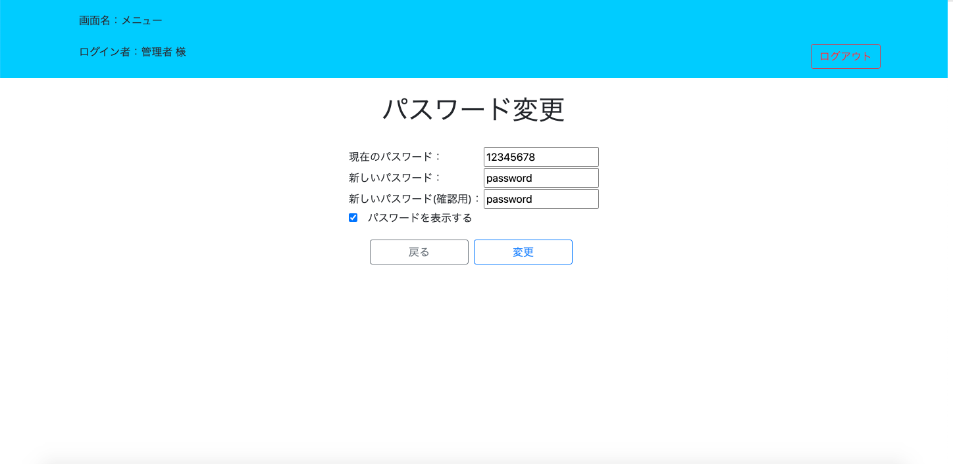
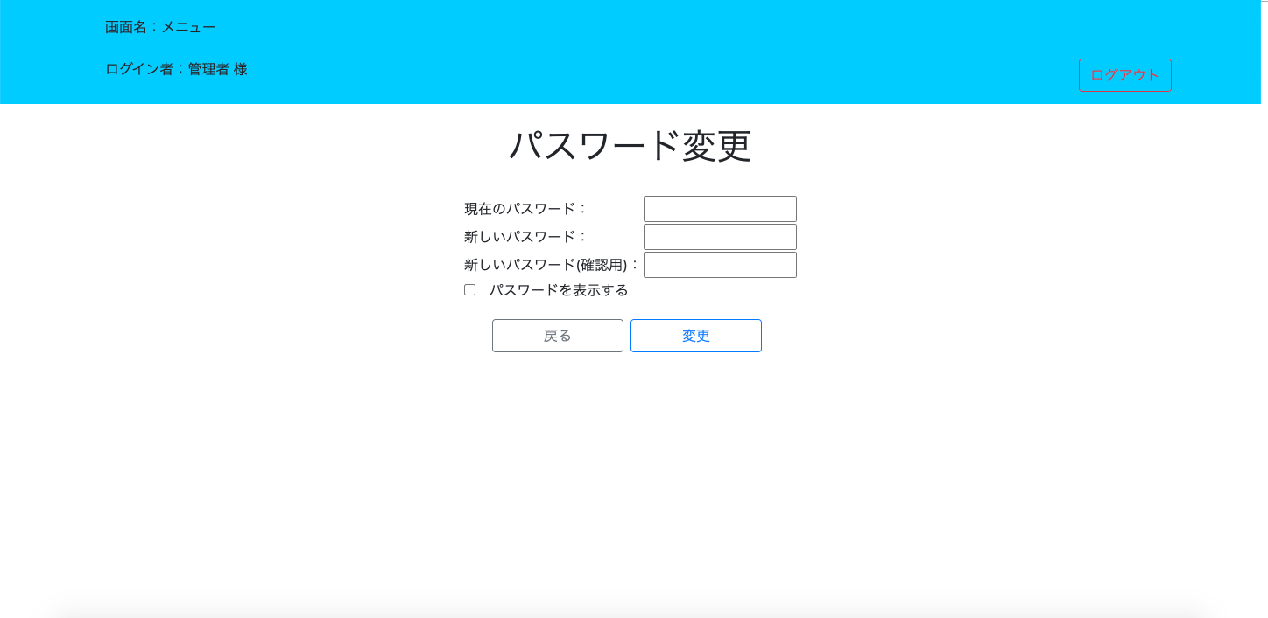
更新処理完了後、パスワード変更画面を値をクリアして再表示している

